测试用例
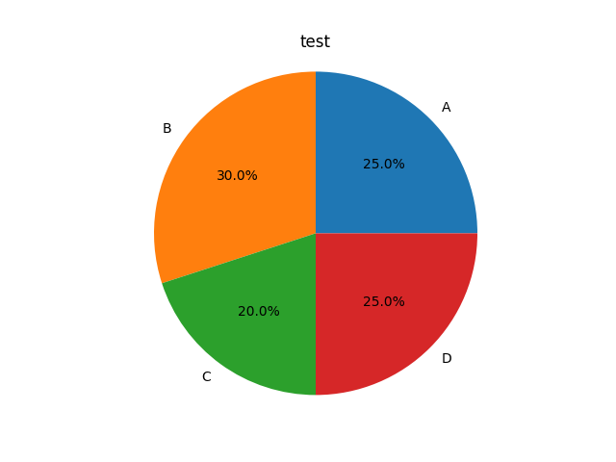
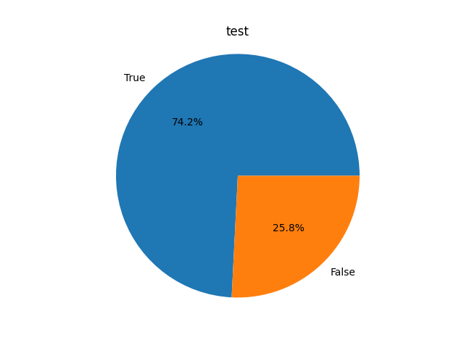
用例编号 | 模块 | 测试标题 | 优先级 | 前置条件 | URL | 请求方法 | 请求参数 | 预期结果 | 实际结果
SG_001 | 商品查询 | 【冒烟】存在商品 ID，可以获取匹配商品信息 | P0 | 1. 存在商品 ID 为【1183231】的商品 2. 请求头 x-litemall-admin-token 传入登录 token | https://litemall.hogwarts.ceshiren.com/admin/goods/list | GET | goodsId=1183231 | 接口基础功能正常，响应 list 字段中返回名称中包含 id 为【1183231】的商品信息 | TRUE
SG_002 | 商品查询 | 【冒烟】存在的商品编号，可以获取匹配的商品信息 | P0 | 1. 存在商品编号为【00006】的商品 2. 请求头 x-litemall-admin-token 传入登录 token | https://litemall.hogwarts.ceshiren.com/admin/goods/list | GET | goodsSn=00006 | 接口基础功能正常，响应 list 字段中返回名称中包含 编号为【00006】的商品信息 | TRUE
SG_003 | 商品查询 | 【冒烟】存在的商品名称，可以获取匹配的商品信息 | P0 | 1. 存在商品名称为【玩具】的商品 2. 请求头 x-litemall-admin-token 传入登录 token | https://litemall.hogwarts.ceshiren.com/admin/goods/list | GET | name=玩具 | 接口基础功能正常，响应 list 字段中返回名称中包含名称为【玩具】的商品信息 | TRUE
SG_004 | 商品查询 | 【流程】不存在的商品ID，list 字段返回空数组 | P1 | 1. 不存在商品 ID 为【987655436】的商品 2. 请求头 x-litemall-admin-token 传入登录 token | https://litemall.hogwarts.ceshiren.com/admin/goods/list | GET | goodsId=987655436 | 接口基础功能正常，响应 list 字段返回空数组 | TRUE
SG_005 | 商品查询 | 【流程】不存在的商品编号，list 字段返回空数组 | P1 | 1. 不存在商品编号为【484736】的商品 2. 请求头 x-litemall-admin-token 传入登录 token | https://litemall.hogwarts.ceshiren.com/admin/goods/list | GET | goodsSn=484736 | 接口基础功能正常，响应 list 字段返回空数组 | TRUE
SG_006 | 商品查询 | 【流程】不存在的商品名称，list 字段返回空数组 | P1 | 1. 不存在商品名称为【test商品名称】的商品 2. 请求头 x-litemall-admin-token 传入登录 token | https://litemall.hogwarts.ceshiren.com/admin/goods/list | GET | name=test商品名称 | 接口基础功能正常，响应 list 字段返回空数组 | TRUE
SG_007 | 商品查询 | 【流程】传入存在的商品ID和商品编号，可以获取匹配商品信息 | P1 | 请求头 x-litemall-admin-token 传入登录 token | https://litemall.hogwarts.ceshiren.com/admin/goods/list | GET | goodsId=1110013&goodsSn=1110013 | 接口基础功能正常，响应 list 字段返回匹配到的商品信息 | TRUE
SG_008 | 商品查询 | 【流程】传入存在的商品ID和商品名称，可以获取匹配商品信息 | P1 | 请求头 x-litemall-admin-token 传入登录 token | https://litemall.hogwarts.ceshiren.com/admin/goods/list | GET | goodsId=1110013&name=悦动纯色自动伸缩牵引器 | 接口基础功能正常，响应 list 字段返回匹配到的商品信息 | TRUE
SG_009 | 商品查询 | 【流程】传入存在的商品ID、商品编号和商品名称，可以获取匹配商品信息 | P1 | 请求头 x-litemall-admin-token 传入登录 token | https://litemall.hogwarts.ceshiren.com/admin/goods/list | GET | goodsId=1110013&goodsSn=1110013&name=悦动纯色自动伸缩牵引器 | 接口基础功能正常，响应 list 字段返回匹配到的商品信息 | TRUE
SG_010 | 商品查询 | 【流程】不传参数，返回全部商品信息 | P1 | 请求头 x-litemall-admin-token 传入登录 token | https://litemall.hogwarts.ceshiren.com/admin/goods/list | GET |  | 接口基础功能正常，响应 list 字段返回空数组 | TRUE
SG_011 | 商品查询 | 【流程】传入超大的页数 page，响应返回查询页数的值为查询结果的最大页数 | P1 | 请求头 x-litemall-admin-token 传入登录 token | https://litemall.hogwarts.ceshiren.com/admin/goods/list | GET | page=1000 | 接口基础功能正常，响应返回查询页数的值为查询结果的最大页数 | TRUE
SG_012 | 商品查询 | 【流程】传入超大的查询数量 limit，响应返回的查询结果数量为查询结果的最大值 | P1 | 请求头 x-litemall-admin-token 传入登录 token | https://litemall.hogwarts.ceshiren.com/admin/goods/list | GET | limit=100 | 接口基础功能正常，响应返回的查询结果数量为查询结果的最大值 | FALSE
SG_013 | 商品查询 | 【必填】不传 x-litemall-admin-token，返回未登录响应 | P1 |  | https://litemall.hogwarts.ceshiren.com/admin/goods/list | GET | goodsId=987655436 | 接口基础功能正常 { "errno": 501, "errmsg": "请登录" } | FALSE
SG_014 | 商品查询 | 【组合】只传 limit | P2 | 请求头 x-litemall-admin-token 传入登录 token | https://litemall.hogwarts.ceshiren.com/admin/goods/list | GET | limit=1 | 接口基础功能正常，响应 limit 字段为 1，list 字段返回 1 个商品信息 | FALSE
SG_015 | 商品查询 | 【组合】只传 page | P2 | 请求头 x-litemall-admin-token 传入登录 token | https://litemall.hogwarts.ceshiren.com/admin/goods/list | GET | page=10 | 接口基础功能正常，响应 page 字段为 10，list 字段返回 10 个商品信息 | FALSE
SG_016 | 商品查询 | 【组合】只传 sort | P2 | 请求头 x-litemall-admin-token 传入登录 token | https://litemall.hogwarts.ceshiren.com/admin/goods/list | GET | sort=add_time | 接口基础功能正常，响应 page 字段为 1，list 字段返回 10 个商品信息 | FALSE
SG_017 | 商品查询 | 【组合】只传 order | P2 | 请求头 x-litemall-admin-token 传入登录 token | https://litemall.hogwarts.ceshiren.com/admin/goods/list | GET | order=desc | 接口基础功能正常，响应 page 字段为 1，list 字段返回 10 个商品信息 | FALSE
SG_018 | 商品查询 | 【组合】传 limit 和 page | P2 | 请求头 x-litemall-admin-token 传入登录 token | https://litemall.hogwarts.ceshiren.com/admin/goods/list | GET | limit=2&page=5 | 接口基础功能正常，响应 page 字段为 5，limit 字段为 2，list 字段返回 2 个商品信息 | FALSE
SG_019 | 商品查询 | 【组合】传 limit、page、sort | P2 | 请求头 x-litemall-admin-token 传入登录 token | https://litemall.hogwarts.ceshiren.com/admin/goods/list | GET | limit=20&page=40&sort=add_time | 接口基础功能正常，响应 page 字段为 40，limit 字段为 20，list 字段返回 20 个商品信息 | FALSE
SG_020 | 商品查询 | 【组合】传 limit、page、sort、order | P2 | 请求头 x-litemall-admin-token 传入登录 token | https://litemall.hogwarts.ceshiren.com/admin/goods/list | GET | limit=10&page=1&sort=add_time&order=desc | 接口基础功能正常，响应返回 list 字段 | TRUE
SG_021 | 商品查询 | 【组合】传 limit、page、sort、order 和存在的 goodsId | P2 | 1. 存在商品 ID 为【1110013】的商品 2. 请求头 x-litemall-admin-token 传入登录 token | https://litemall.hogwarts.ceshiren.com/admin/goods/list | GET | goodsId=1110013&limit=10&page=1&sort=add_time&order=desc | 接口基础功能正常，响应返回 list 字段 | TRUE
SG_022 | 商品查询 | 【组合】传 limit、page、sort、order 和存在的 goodsSn | P2 | 1. 存在商品编号为【1110013】的商品 2. 请求头 x-litemall-admin-token 传入登录 token | https://litemall.hogwarts.ceshiren.com/admin/goods/list | GET | goodsSn=1110013&limit=10&page=1&sort=add_time&order=desc | 接口基础功能正常，响应返回 list 字段 | TRUE
SG_023 | 商品查询 | 【组合】传 limit、page、sort、order 和存在的 name | P2 | 1. 存在商品名称为【悦动纯色自动伸缩牵引器】的商品 2. 请求头 x-litemall-admin-token 传入登录 token | https://litemall.hogwarts.ceshiren.com/admin/goods/list | GET | name=悦动纯色自动伸缩牵引器&limit=10&page=1&sort=add_time&order=desc | 接口基础功能正常，响应返回 list 字段 | TRUE
SG_024 | 商品查询 | 【组合】传 limit、page、sort、order 和存在的 goodsId、name | P2 | 1. 存在商品 ID 为【1110013】商品名称为【悦动纯色自动伸缩牵引器】的商品 2. 请求头 x-litemall-admin-token 传入登录 token | https://litemall.hogwarts.ceshiren.com/admin/goods/list | GET | goodsId=1110013&name=悦动纯色自动伸缩牵引器&limit=10&page=1&sort=add_time&order=desc | 接口基础功能正常，响应返回 list 字段 | TRUE
SG_025 | 商品查询 | 【组合】传 limit、page、sort、order 和存在的 goodsId、name、goodsId | P2 | 1. 存在商品 ID 为【1110013】商品编号为【1110013】商品名称为【悦动纯色自动伸缩牵引器】的商品 2. 请求头 x-litemall-admin-token 传入登录 token | https://litemall.hogwarts.ceshiren.com/admin/goods/list | GET | goodsId=1110013&goodsSn=1110013&name=悦动纯色自动伸缩牵引器&limit=10&page=1&sort=add_time&order=desc | 接口基础功能正常，响应返回 list 字段 | TRUE
SG_026 | 商品查询 | 【组合】传 limit、page、sort、order 和存在的 name、goodsSn | P2 | 请求头 x-litemall-admin-token 传入登录 token | https://litemall.hogwarts.ceshiren.com/admin/goods/list | GET | goodsSn=1110013&name=悦动纯色自动伸缩牵引器&limit=10&page=1&sort=add_time&order=desc | 接口基础功能正常，响应返回 list 字段 | TRUE
SG_027 | 商品查询 | 【组合】传 limit、page、sort、order 和存在的 goodsId、goodsSn | P2 | 请求头 x-litemall-admin-token 传入登录 token | https://litemall.hogwarts.ceshiren.com/admin/goods/list | GET | goodsId=1110013&goodsSn=1110013&limit=10&page=1&sort=add_time&order=desc | 接口基础功能正常，响应返回 list 字段 | TRUE
SG_028 | 商品查询 | 【参数值】order 传入 desc 之外的值 | P2 | 请求头 x-litemall-admin-token 传入登录 token | https://litemall.hogwarts.ceshiren.com/admin/goods/list | GET | order=esc | 接口基础功能正常，响应为： { "errno": 402, "errmsg": "arg7排序类型不支持" } | TRUE
SG_029 | 商品查询 | 【参数值】sort 传入 add_time 之外的值 | P2 | 请求头 x-litemall-admin-token 传入登录 token | https://litemall.hogwarts.ceshiren.com/admin/goods/list | GET | sort=update_time | 接口基础功能正常，响应为： { "errno": 402, "errmsg": "arg6排序字段不支持" } | TRUE
SG_030 | 商品查询 | 【异常】传入多余参数 | P3 | 请求头 x-litemall-admin-token 传入登录 token | https://litemall.hogwarts.ceshiren.com/admin/goods/list | GET | goodsId=1110013&add_key=add_value | 接口基础功能正常，响应返回 list 字段 | TRUE
SG_031 | 商品查询 | 【异常】使用错误的请求方法 | P3 | 请求头 x-litemall-admin-token 传入登录 token | https://litemall.hogwarts.ceshiren.com/admin/goods/list | POST | goodsId=1110013 | 接口基础功能正常，响应为： { "errno": 502, "errmsg": "系统内部错误" } | TRUE

